mapa
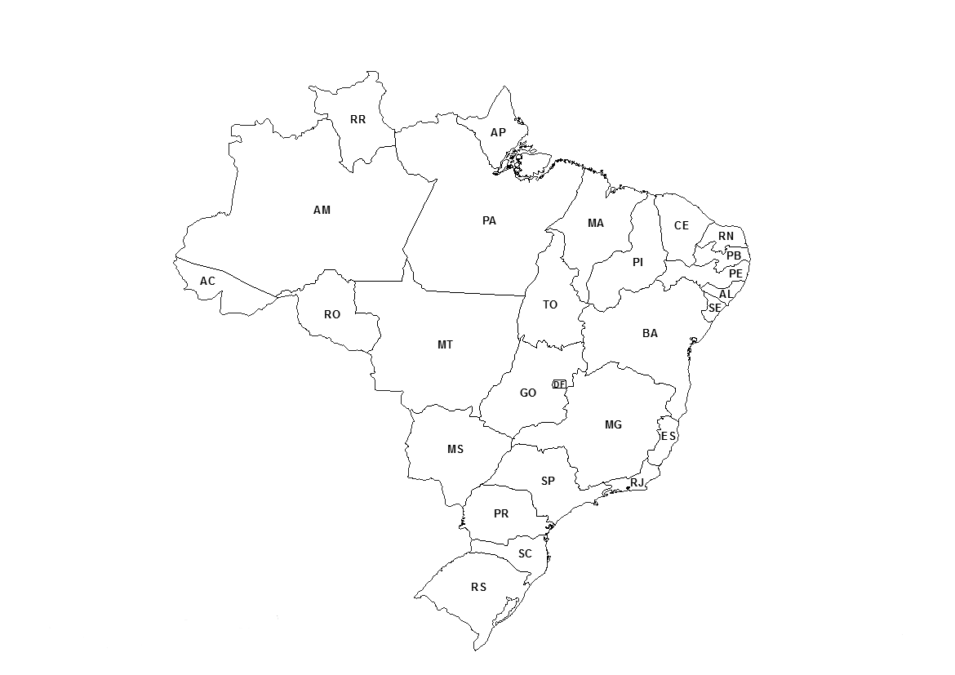

cálculo da função-potência
Estimação de Magnitude - Perceptual
Este é um exemplo de como calcular a função -potência e foi usado somente os dados de alguns estados.
Para o exercício deve-se utilizar os dados de todos os estados e não só os dados referentes aos estados usados neste exemplo.
 | ESTADO | ÁREA (km2) | EM - Perc
 | DF | 5779.999 | 8
 | AL | 27848.003 | 20
 | PB | 56469.744 | 30
 | PE | 98076.109 | 50
 | AC | 164123.739 | 70
 | PR | 199307.945 | 80
 | RO | 237590.543 | 95
 | SP | 248222.362 | 100
 | PI | 251611.932 | 105
 | RS | 281731.445 | 110
 | MA | 331936.948 | 120
 | MS | 357145.534 | 140
 | BA | 564733.081 | 200
 | MT | 903378.292 | 240

